A1
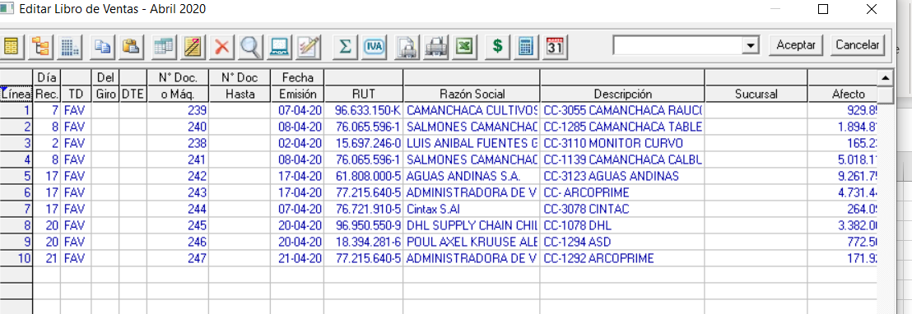
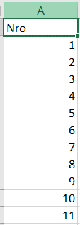
volver
 | Hoja de Calculo | Item | Tema
 | Archivo SII RV | Campo 1 | Nro
 | Libro Ventas LP | Columna 1 | Linea

 | A1 | Seria el correlativo que se ocupa en el LP Conta en la columna "Linea" (destacada aca en Rojo)

 | Registro de Ventas SII |  | Pantalla LP Contabilidad

A2
volver

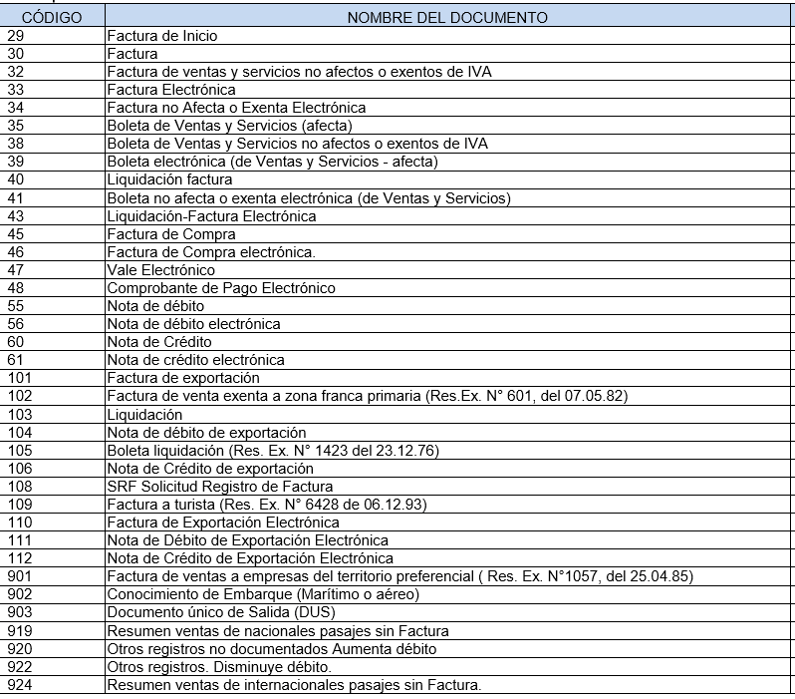
 | Hoja de Calculo | Item | Tema
 | Archivo SII | Campo 1 | Tipo de Documento
 | Libro Ventas LP | Columna 3 | TD
 |  | Columna 5 | DTE
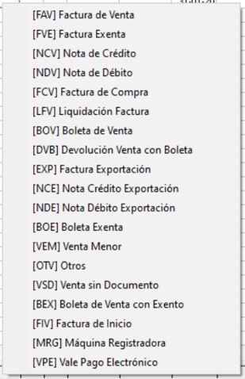

 | Campo 1 |  | Tipo Documento LP Conta
 | Codigo | Nombre Documento | Columna 3 | Columna 5
 | 29 | Factura Inicio | FIV
 | 30 | Factura | FAV
 | 32 | Factura de Ventas y Servicios no Afectos o Exentos | FVE
 | 33 | Factura Electronica | FAV | X
 | 34 | Factura de Ventas y Servicios no Afectos o Exentos Electronica | FVE | X
 | 35 | Boleta de Ventas y Servicios (Afecta) | BOV
 | 38 | Boleta de Ventas y Servicios no afectos o exentos de IVA | BOE
 | 39 | Boleta de Ventas y Servicios (Afecta) Electronica | BOV | X
 | 40 | Liquidacion Factura | LFV
 | 41 | Boleta de Ventas y Servicios no afectos o exentos de IVA Electronica | BOE | X
 | 43 | Liquidacion Factura Electronica | LFV | X
 | 45 | Factura de Compra | FCV
 | 46 | Factura de Compra Electronica | FCV | X
 | 47 | Vale Electronico | VPE
 | 48 | Comprobante de Pago Electronico | VPE
 | 55 | Nota de Debito | NDV
 | 56 | Nota de Debito Electronica | NDV | X
 | 60 | Nota de Credito | NCV
 | 61 | Nota de Credito Electronica | NCV | x
 | 101 | Factura de Exportacion | EXP
 | 104 | Nota debito Exportacion | NDE
 | 106 | Nota credito Exportacion | NCE
 | 110 | Factura de Exportacion Electronica | EXP | X
 | 111 | Nota debito Exportacion Electronica | NDE | X
 | 112 | Nota credito Exportacion Electronica | NCE | X

 | los siguientes codigos no aplican para LP conta
 |  | 102
 |  | 103
 |  | 105
 |  | 108
 |  | 109
 |  | 901
 |  | 902
 |  | 903
 |  | 919
 |  | 920
 |  | 922
 |  | 924

A3
volver
 | Hoja de Calculo | Item | Tema
 | Archivo SII | Campo 3 | Tipo de Venta
 | Libro Ventas LP | Columna 4 | Del Giro

 |  | Archivo SII RV |  | Columna LP Conta

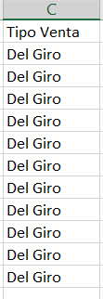
 |  |  |  |  |  | Archivo SII
 |  |  |  |  | Cuando esta en Blanco es | Del Giro
 |  |  |  |  | Cuando tiene la X | De Activo Fijo
 |  |  |  |  |  | De Bienes Raices

A4
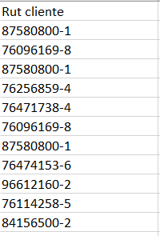
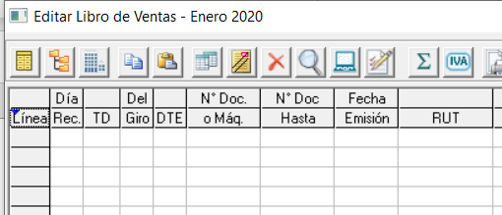
volver
 | Hoja de Calculo | Item | Tema
 | Archivo SII | Campo 4 | Rut del Cliente
 | Libro Ventas LP | Columna 9 | RUT

 |  | Registro de Ventas SII |  | LP Conta

A5
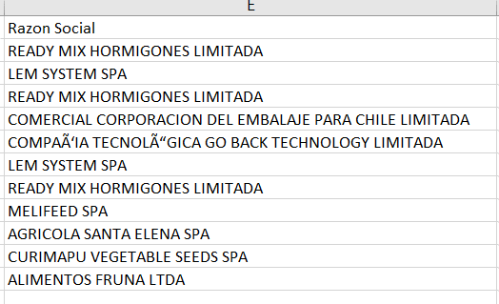
volver
 | Hoja de Calculo | Item | Tema
 | Archivo SII | Campo 5 | Razon Social
 | Libro Ventas LP | Columna 10 | Razon Social

 |  | Registro de Ventas SII |  | LP Conta

A6
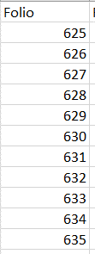
volver
 | Hoja de Calculo | Item | Tema
 | Archivo SII | Campo 6 | Folio
 | Libro Ventas LP | Columna 6 | N° Doc.

 |  | Registro de Ventas SII |  | LP Conta

A7
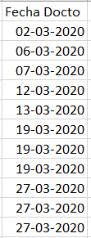
volver
 | Hoja de Calculo | Item | Tema
 | Archivo SII | Campo 7 | Fecha Docto
 | Libro Ventas LP | Columna 8 | Fecha Emisión

 |  | Registro de Ventas SII |  | LP Conta

A11
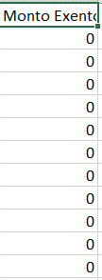
volver
 | Hoja de Calculo | Item | Tema
 | Archivo SII | Campo 11 | Monto Exento
 | Libro Ventas LP | Columna 16 | Exento

 |  | Registro de Ventas SII |  | LP Conta

A12
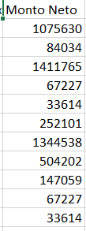
volver
 | Hoja de Calculo | Item | Tema
 | Archivo SII | Campo 12 | Monto Neto
 | Libro Ventas LP | Columna 13 | Afecto

 | Registro de Ventas SII |  |  | LP Conta

A13
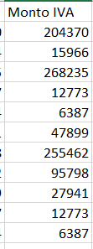
volver
 | Hoja de Calculo | Item | Tema
 | Archivo SII | Campo 13 | Monto IVA
 | Libro Ventas LP | Columna 19 | IVA

 | Registro de Ventas SII |  |  | LP Conta

A14
volver
 | Hoja de Calculo | Item | Tema
 | Archivo SII | Campo 14 | Monto Total
 | Libro Ventas LP | Columna 21 | Total

 | Registro de Ventas SII |  | LP Conta

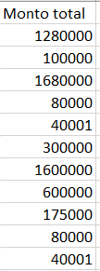

 | Validación
 | 1° | verificar que monto afecto + exento + iva sea igual al Total
 |  | A 14 = A11 + A12 + A13

A15
volver
 | Hoja de Calculo | Item | Tema
 | Archivo SII | Campo 15 | IVA Retenido Total
 | Libro Ventas LP | Columna 20 | Otros Impuestos

 | Registro de Ventas SII |  |  | LP Conta

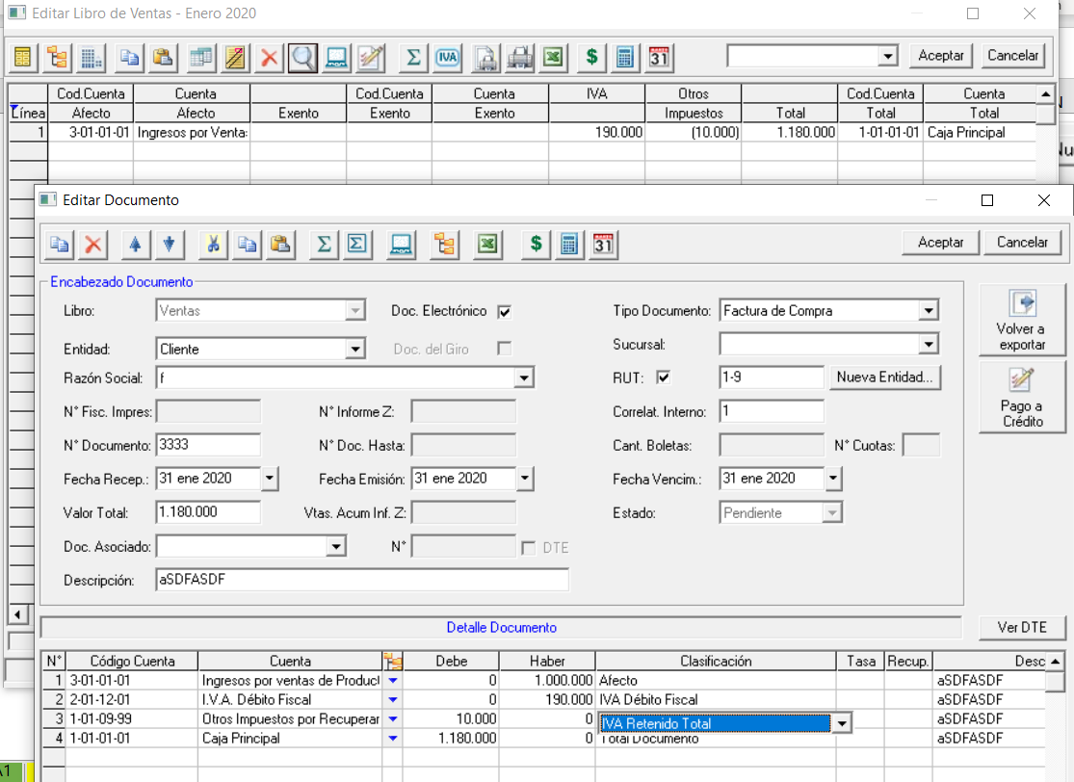
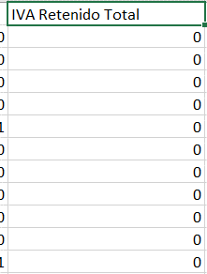

 | aca viene un monto
 | que debe ser trasapasado
 | al sistema

A16
volver
 | Hoja de Calculo | Item | Tema
 | Archivo SII | Campo 16 | IVA Retenido Parcial
 | Libro Ventas LP | Columna 20 | Otros Impuestos

 | Registro de Ventas SII |  |  | LP Conta

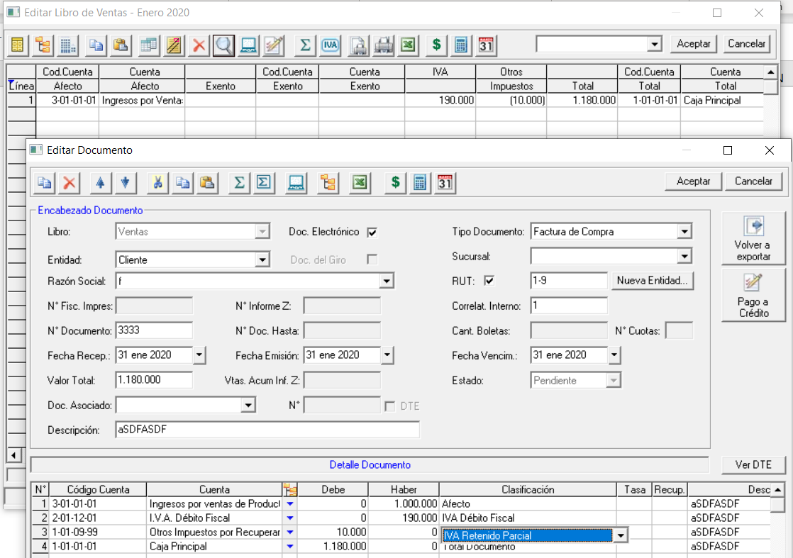
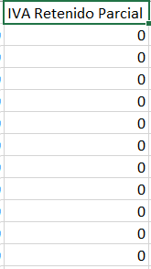

 | aca viene un monto
 | que debe ser trasapasado
 | al sistema

A17
volver
 | Hoja de Calculo | Item | Tema
 | Archivo SII | Campo 17 | IVA no retenido
 | Libro Ventas LP | No aplica

 | Registro de Ventas SII |  |  | LP Conta

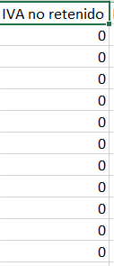
 |  |  |  | No aplica para LP Conta

 | Consideracion
 | 1° | Verificar en el archivo que es diferencia entre IVA - IVA Parcial
 | 2° | Campo solo valido para Facturas de Compras y Notas de Debido y Notas de creditos asociadas a Facturas de compras

A29
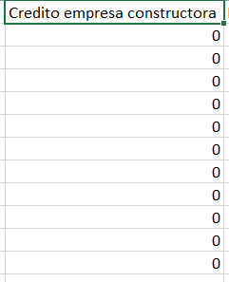
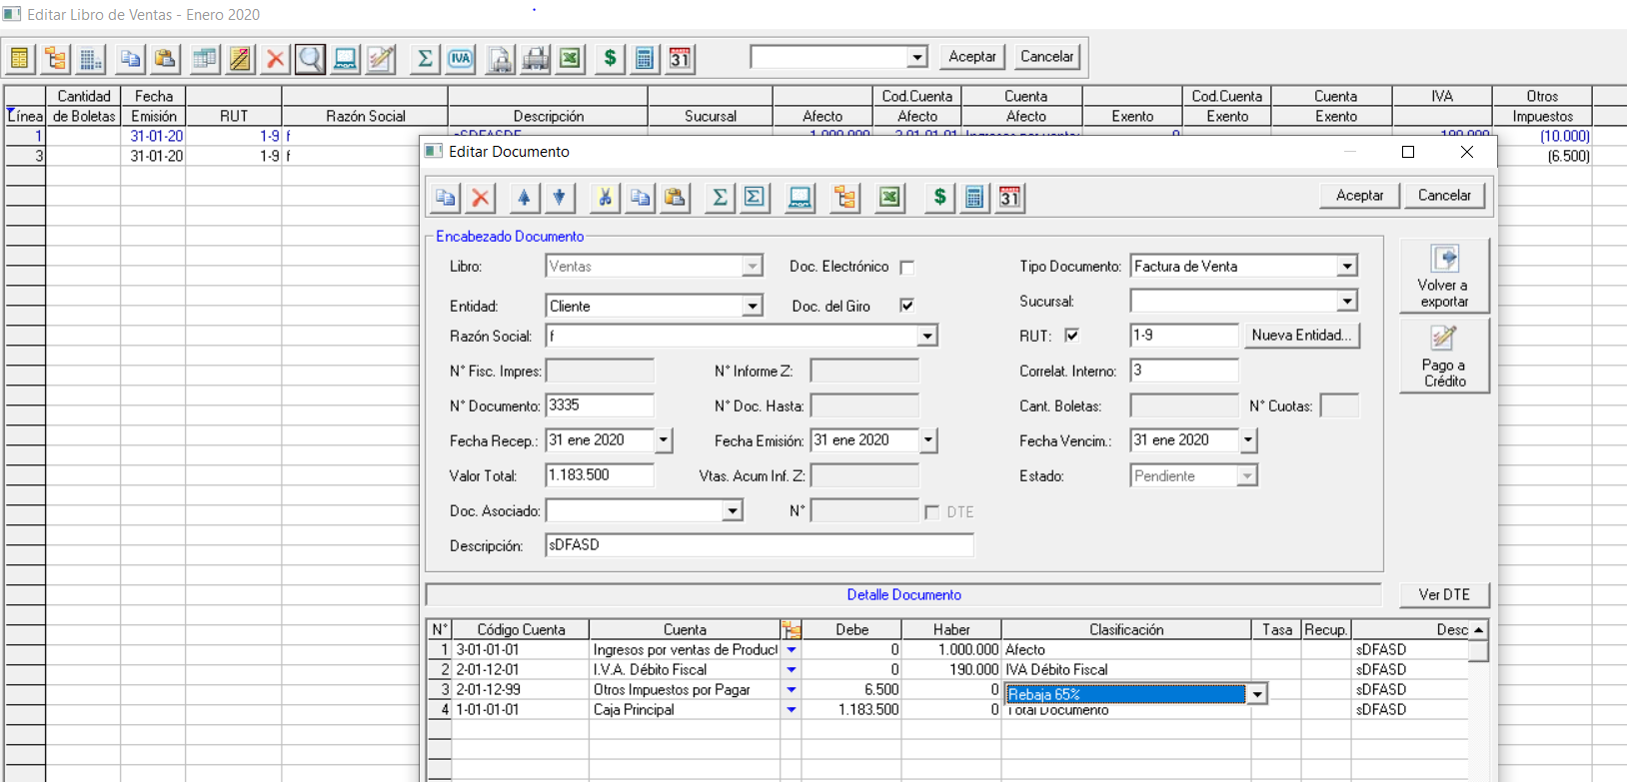
volver
 | Hoja de Calculo | Item | Tema
 | Archivo SII | Campo 29 | Credito empresa constructora
 | Libro Ventas LP | Columna 20 | Otros Impuestos

 | Registro de Ventas SII |  |  | LP Conta

A39
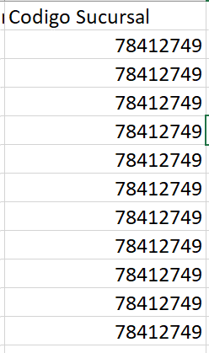
volver
 | Hoja de Calculo | Item | Tema
 | Archivo SII | Campo 39 | Codigo Sucursal
 | Libro Ventas LP | Columna 12 | Sucursal

 | Registro de Ventas SII |  |  | LP Conta

A40
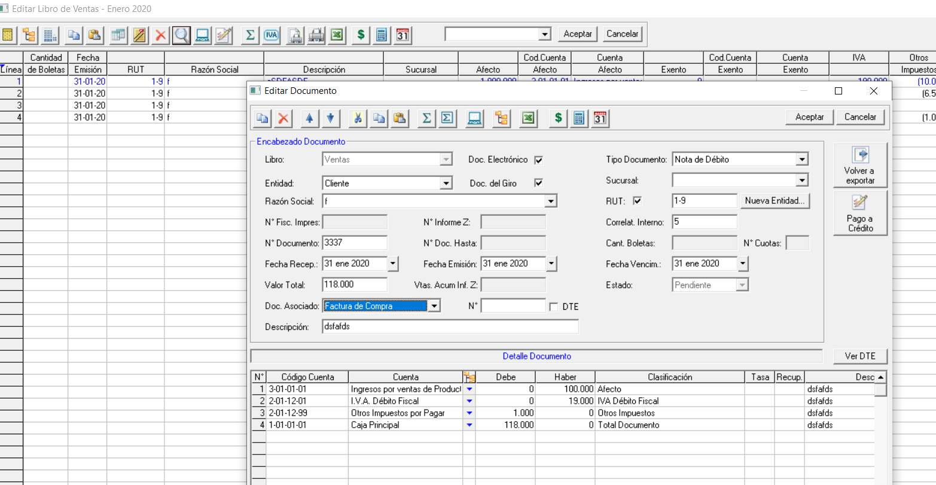
volver
 | Hoja de Calculo | Item | Tema
 | Archivo SII | Campo 40 | NCE o NDE sobre Fact. de Compra
 | Libro Ventas LP |  | NO APLICA

 | Esta columna se ocupa en el caso que una Nota de Debito o Nota de Credito se encuentra asociado a una Factura de Compra
 | en este caso viene reflejado con un "1" en el archivo de registro de ventas SII

A42

volver
 | Hoja de Calculo | Item | Tema
 | Archivo SII | Campo 42 | Valor Otro Imp.
 | Libro Ventas LP

 | EN LP SE DEBE CREAR UNA CONFIGURACION PARA OTROS IMPUESTOS LIBRO VENTAS
 | PAGINAS 42 A 47 DE PDF ENTREGADO

 | Registro de Ventas SII |  |  | LP Conta

